GUI
Test case đăng xuất
 |  | Ngày tạo 28/5/2023 |  |  | Tổng |  | Tỷ lệ
 |  | Người tạo: Trương Thị Cẩm Tiên |  |  | Đạt | 2023-02-02 | 100%

ID | Tên | Mô tả | Tiền điều kiện | Bước thực hiện | Hình ảnh hướng dẫn | Kết quả mong đợi | Người kiểm | Đánh giá kết quả | Người thực hiện | Ngày thực hiện
GUI_DX1 | Kiểm tra giao diện nút đăng xuất | Nút đăng xuất của trang web | Người dùng có tài khoản trên trang web, đã đăng nhập vào hệ thống | 1. Kiểm tra giao diện nút | 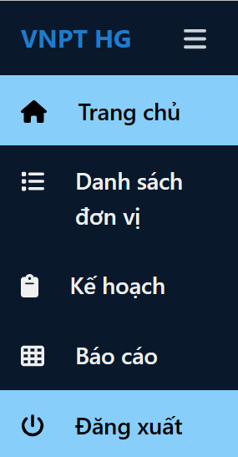 | - Tên nút đúng - Giao diện nút thống nhất với toàn hệ thống - Vị trí, kích thước cân đối | Trương Thị Cẩm Tiên | Đạt | Võ Văn Thạch | 28/5/2023
GUI_DX2 | Kiểm tra nút đăng xuất có hoạt động hay không | Nút đăng xuất có hoạt động hay không | Người dùng có tài khoản trên trang web, đã đăng nhập vào hệ thống | 1. Nhấn vào nút đăng xuất ở phần menu |  | Quay về trang đăng nhập |  | Đạt

